상품제안서
스카이 필 GaN 초미니 멀티 3포트 65W+PD 초고속충전 어댑터케이블세트 | 상품코드: S43698

 |  |  |  |  |  |  | 02-713-8555 | www.synergygift.co.kr
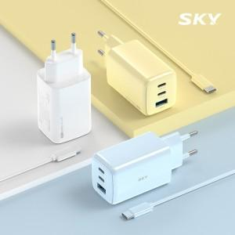 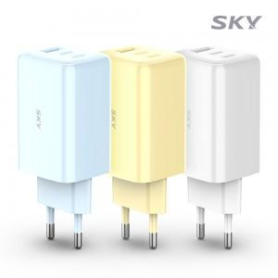 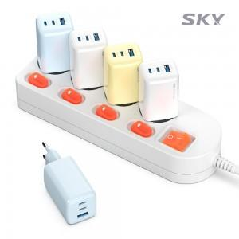

【상세/제작정보】 | <p>- 차세대 반도체 소재 GaN(질화갈륨) 초소형/고성능 기술<br>- 65W USB-PD 출력 / 갤럭시 45W, 아이폰 25W 초고속 충전 지원<br>- 3대 동시 고속 충전 지원 (C타입 2포트, A타입 1포트)<br>- 과전압/고온/과전류/단락회로/과충전/과출력 보호, 불연성 PC재질<br>- 100V-220V 프리볼트 지원 / 가벼운 무게, 컴팩트한 사이즈</p><p>&nbsp;</p><p><span style="font-size: 12pt;">색상은 블루,옐로우 있습니다. 현재 화이트 색상은 품절입니다.</span>&nbsp;</p>

【인쇄/포장옵션】 | 레이저, 풀칼라 / 포장지포장

【공급단가】 | 수량 | 20~ | 100~ | 300~ | 500~ | 1,000~
*VAT별도 | 단가 | 14,100원 | 13,000원 | 12,500원 | 12,300원 | 12,000원

【상품 URL】 | https://www.synergygift.co.kr:443/src/goods_detail.php?gdno=43698

